Plan1
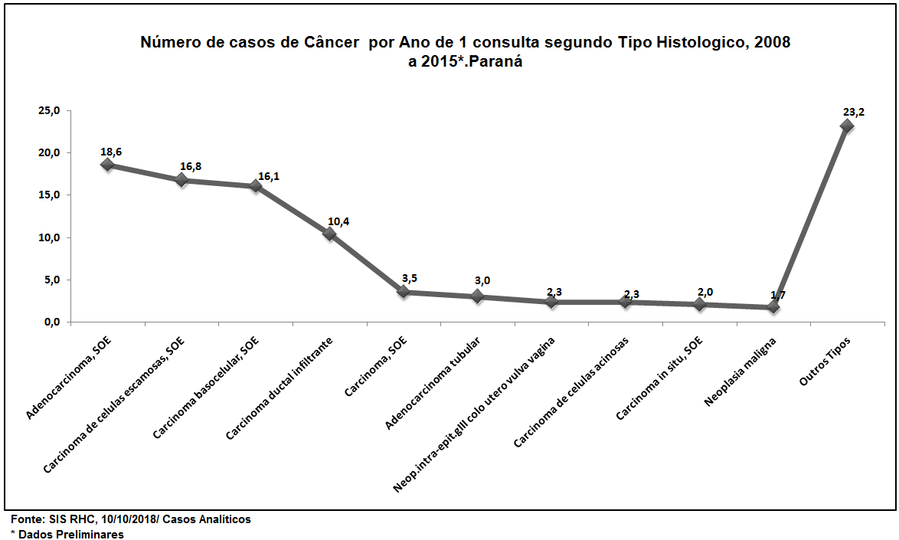
Número de casos de Câncer por Ano de 1 consulta segundo Tipo Histologico, 2008 a 2015*.Paraná
Tipo histologico | 2008 | 2009 | 2010 | 2011 | 2012 | 2013 | 2014 | 2015* | Total | % Total
Adenocarcinoma, SOE | 1,642 | 1,899 | 2,187 | 2,579 | 2,707 | 3,042 | 2,585 | 2,252 | 18,893 | 18.6
Carcinoma de celulas escamosas, SOE | 1,689 | 1,721 | 2,026 | 2,182 | 2,457 | 2,408 | 2,422 | 2,118 | 17,023 | 16.8
Carcinoma basocelular, SOE | 1,348 | 1,476 | 1,915 | 2,194 | 2,569 | 2,496 | 2,324 | 1,979 | 16,301 | 16.1
Carcinoma ductal infiltrante | 1,069 | 1,144 | 1,268 | 1,479 | 1,368 | 1,608 | 1,398 | 1,212 | 10,546 | 10.4
Carcinoma, SOE | 312 | 461 | 312 | 423 | 402 | 603 | 447 | 630 | 3,590 | 3.5
Adenocarcinoma tubular | 329 | 310 | 326 | 414 | 407 | 442 | 405 | 386 | 3,019 | 3.0
Neop.intra-epit.gIII colo utero vulva vagina | 347 | 347 | 344 | 333 | 241 | 282 | 224 | 266 | 2,384 | 2.3
Carcinoma de celulas acinosas | 262 | 182 | 185 | 375 | 352 | 373 | 315 | 337 | 2,381 | 2.3
Carcinoma in situ, SOE | 185 | 265 | 320 | 283 | 263 | 266 | 269 | 207 | 2,058 | 2.0
Neoplasia maligna | 80 | 202 | 294 | 324 | 343 | 198 | 131 | 162 | 1,734 | 1.7
Outros Tipos | 2,673 | 2,569 | 2,662 | 3,147 | 3,081 | 3,402 | 3,093 | 2,920 | 23,547 | 23.2
Total | 9,936 | 10,576 | 11,839 | 13,733 | 14,190 | 15,120 | 13,613 | 12,469 | 101,476 | 100.0
Fonte: SIS RHC, 10/10/2018
* Dados Preliminares

